con
Turma: | COLÉGIO ESTADUAL DE TEMPO INTEGRAL DE BARRA DO CHOÇA
EMMAT3C MATUTINO | Educação para a esperança e transformação!
 | RESULTADO PARCIAL DE DESEMPENHO DE ALUNOS
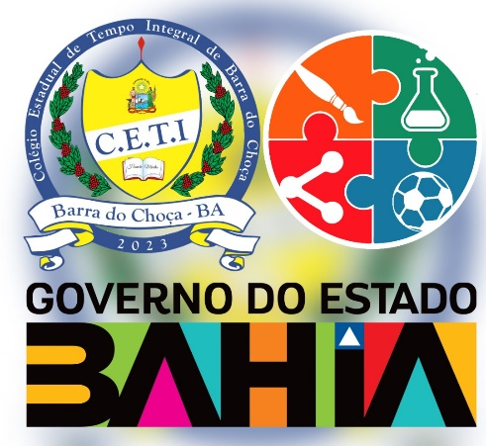 | A HISTÓRIA DE MEUS ANCESTRAIS | ARTE | BIOLOGIA | EDUCACAO FISICA | ELETIVA | FILOSOFIA | FISICA | GEOGRAFIA | HISTORIA | LINGUAGEM, LITERATURA E EMPODERAMENTO SOCIAL | LINGUA INGLESA | LINGUA PORTUGUESA | MATEMATICA | PROJETO DE VIDA | QUIMICA | SAÚDE INTEGRAL, AGRICULTURA E SOBERANIA ALIMENTAR | SOCIOLOGIA | TOMANDO DECISÕES A PARTIR DOS NÚMEROS | SITUAÇÃO

